OIDCアプリ(Okta)
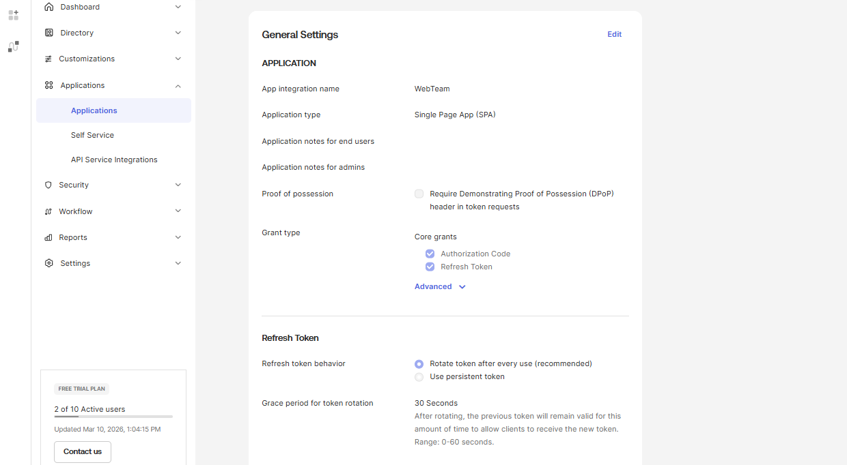
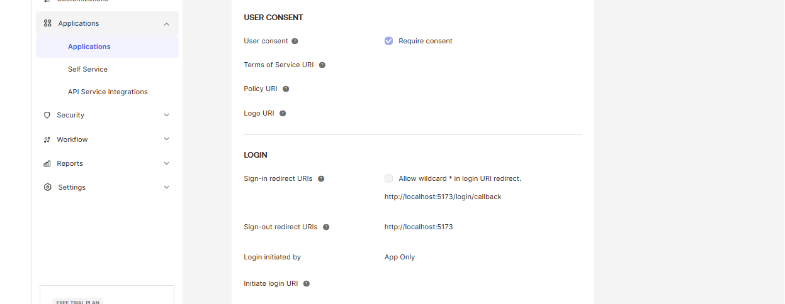
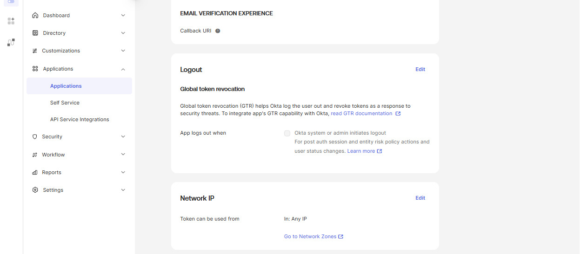
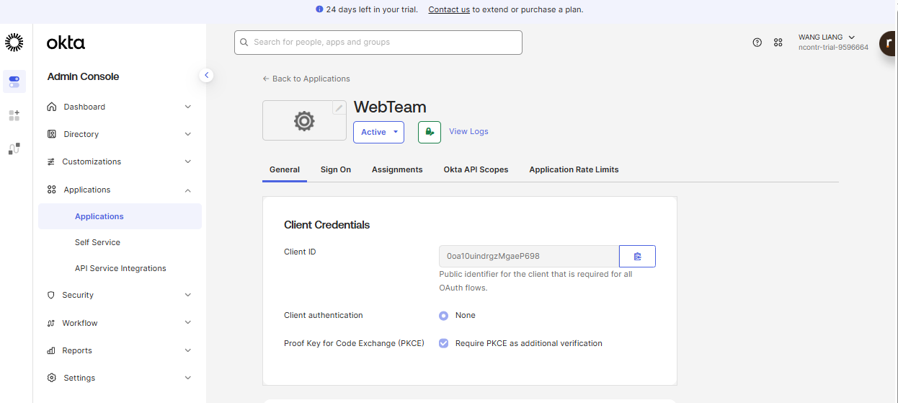

ClientIDをここから取得

API配置(Okta)
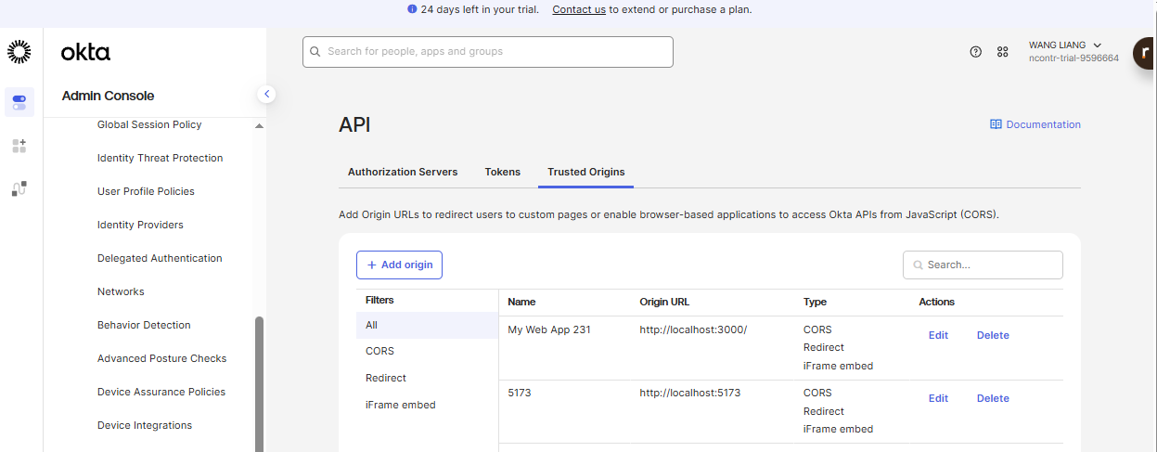
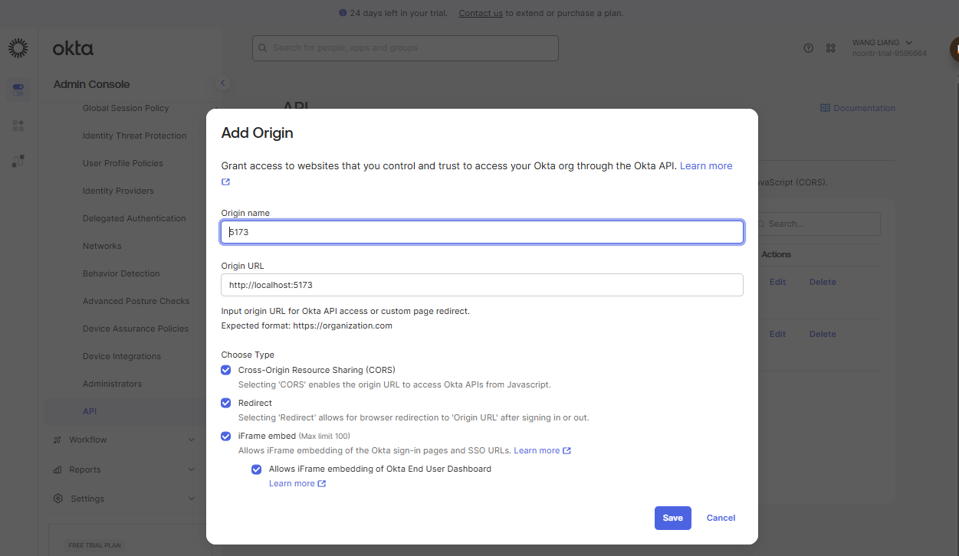
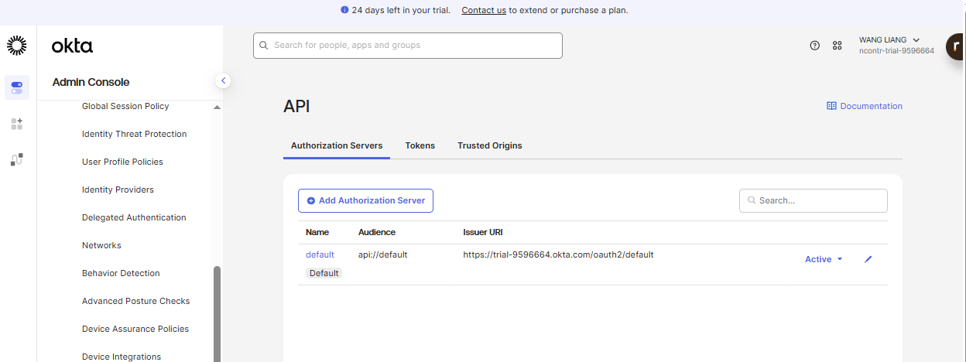

ISSURE値をここから取得

Reactソースを構築
１．React + Okta OIDC 公式サンプル
 | Github：https://github.com/okta-samples/okta-react-sample

２．ソースを取得とパッケージをインストール

 | git clone https://github.com/okta-samples/okta-react-sample.git
 | cd okta-react-sample
 | npm install

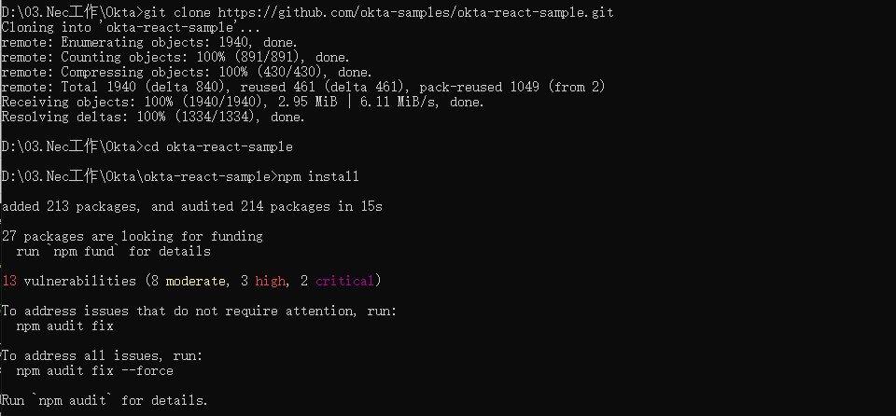

３．設定の変更

 | 以下のファイルを編集します。
 | src/config.js
 | Okta の設定を自分の環境に合わせて変更します。
 | const oktaConfig = {
 | issuer: "https://dev-xxxx.okta.com/oauth2/default",
 | clientId: "xxxxxxxx",
 | redirectUri: window.location.origin + "/login/callback",
 | scopes: ["openid", "profile", "email"]
 | };

 | export default oktaConfig;
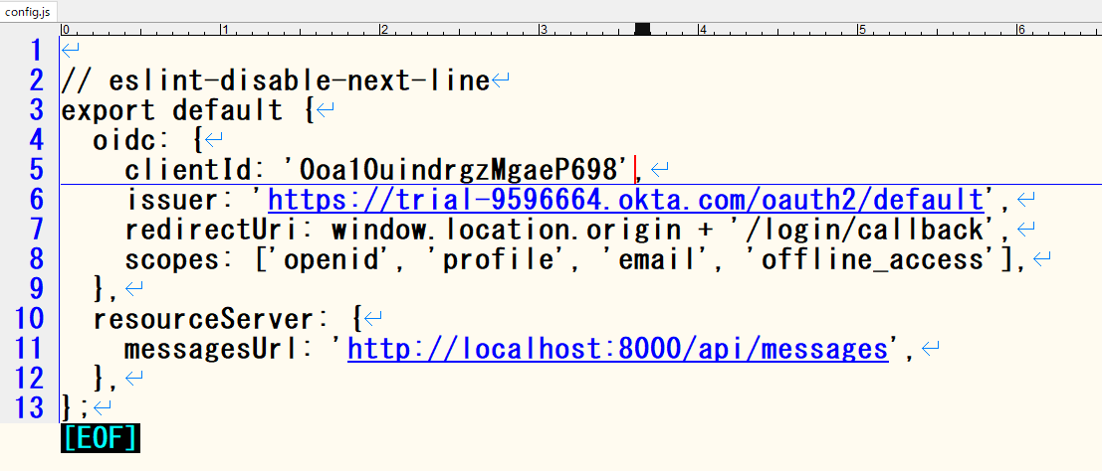

4．サービスを起動する
 | npm start

テストユーザー情報
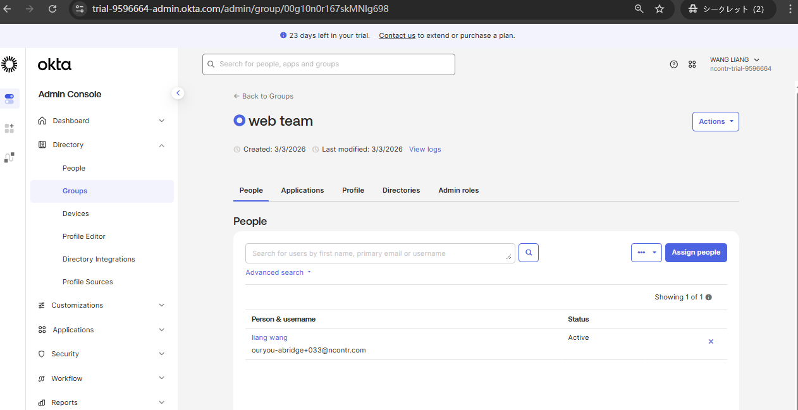

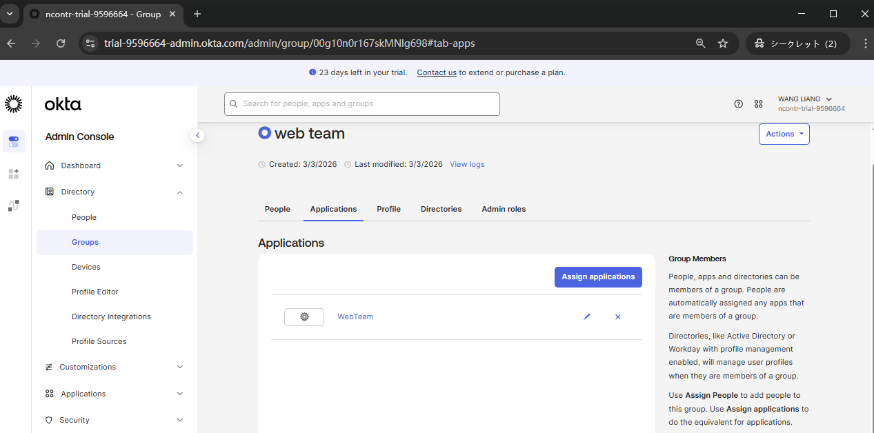

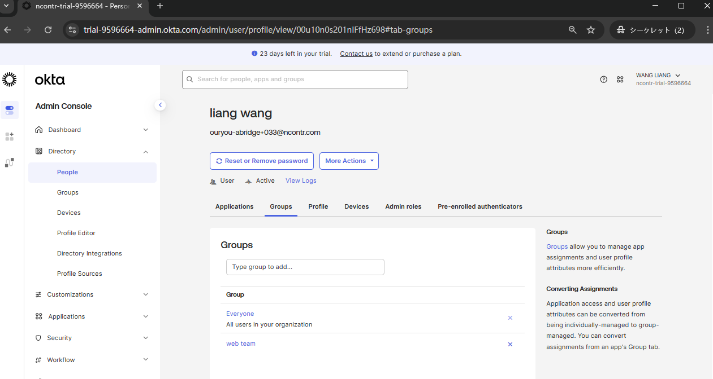

登録検証(Okta)
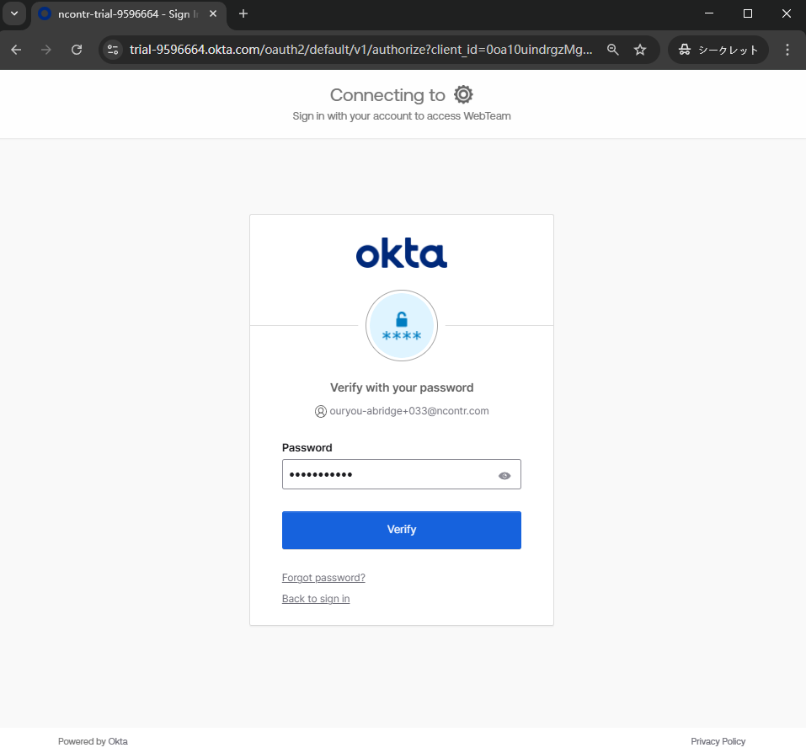
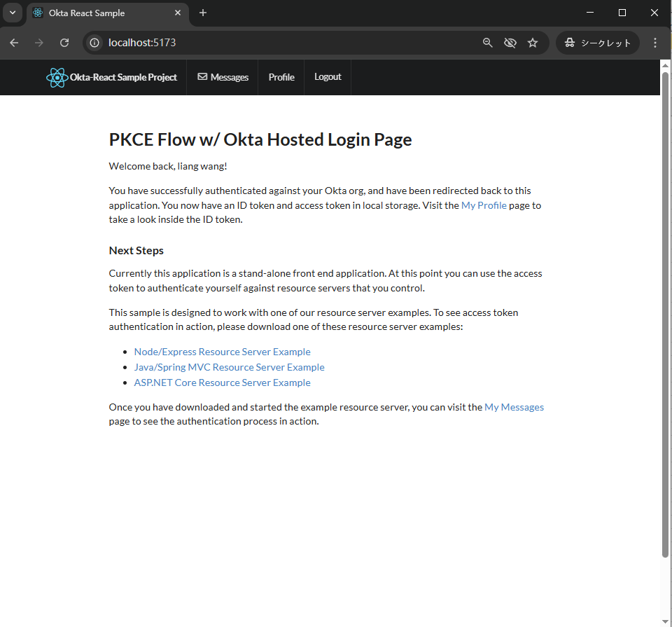
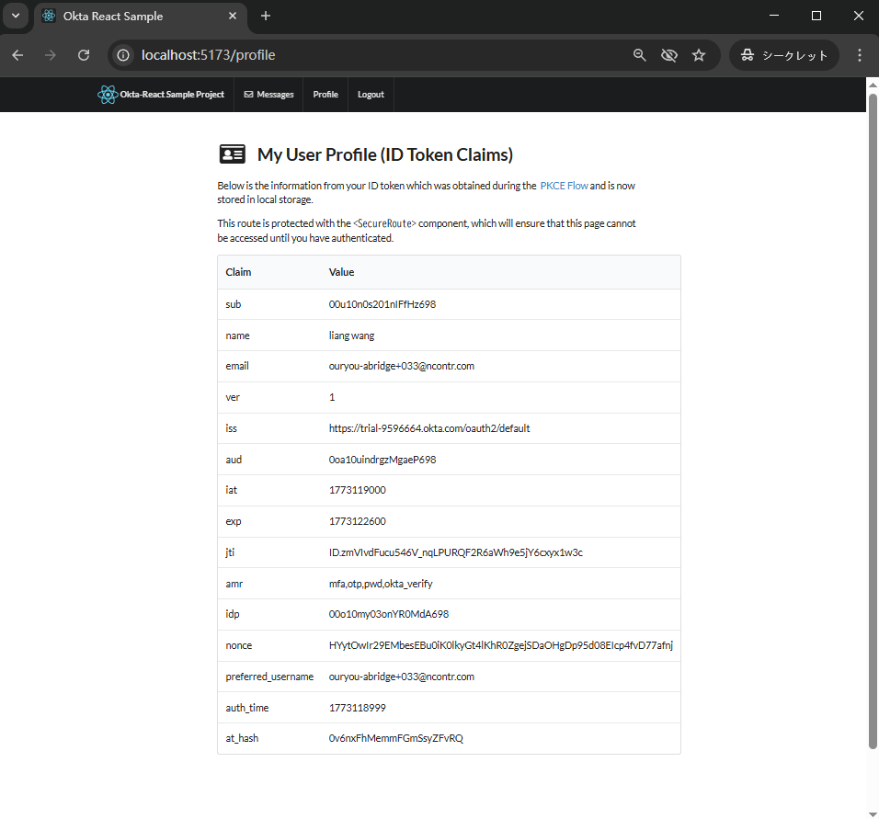
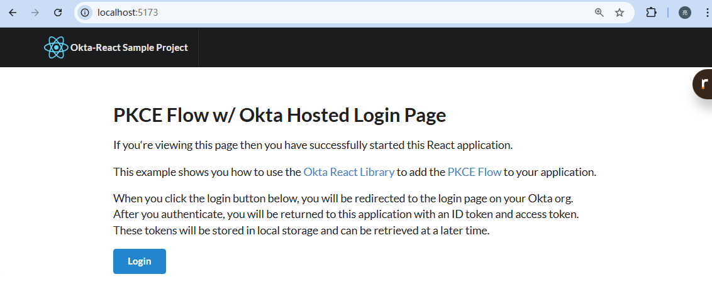

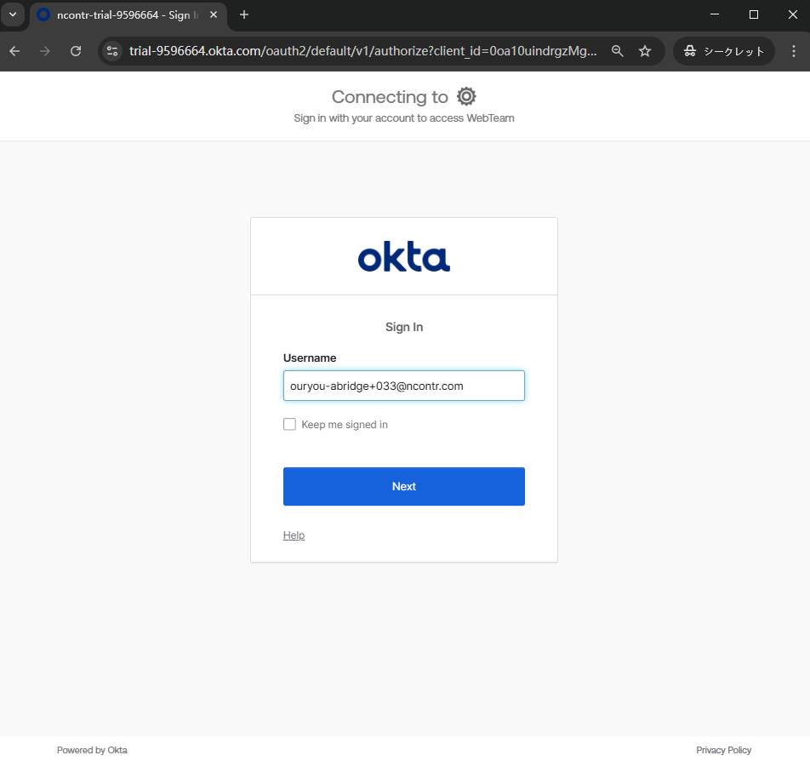

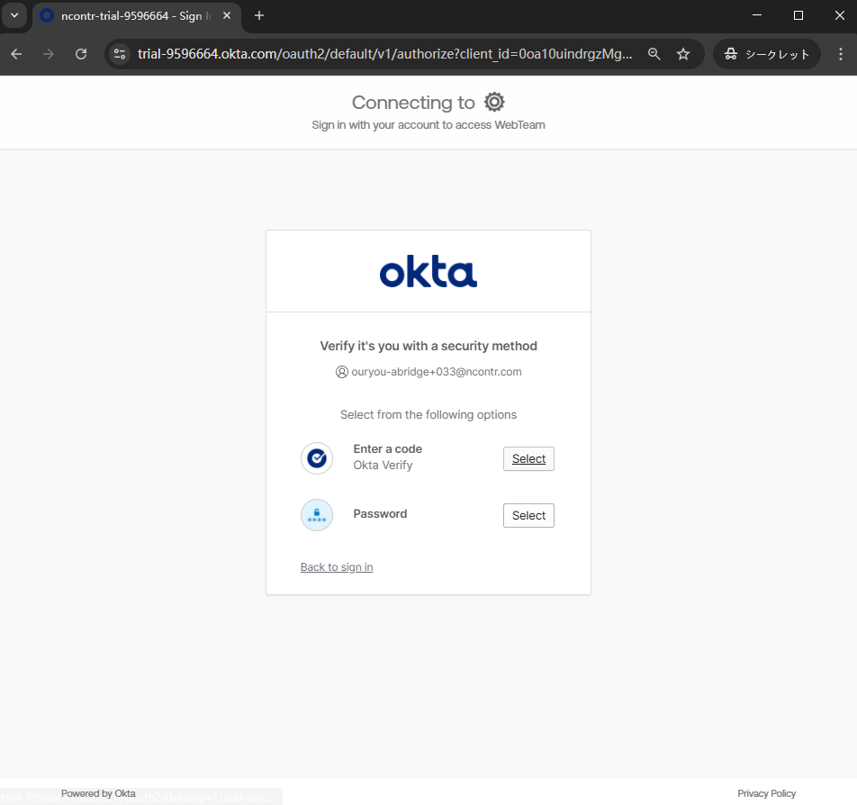
https://trial-9596664.okta.com/oauth2/default/v1/authorize?client_id=0oa10uindrgzMgaeP698&code_challenge=GQxwhASwkgmSVECt9Ubhe-ab7bYnXolSAug35JjUubs&code_challenge_method=S256&nonce=HYytOwIr29EMbesEBu0iK0lkyGt4lKhR0ZgejSDaOHgDp95d08EIcp4fvD77afnj&redirect_uri=http%3A%2F%2Flocalhost%3A5173%2Flogin%2Fcallback&response_type=code&state=lCl9FnqzXlBLMfKM4y3LhU6J8XsRchWjg3hTMft9NApszHKh8pJFJ0NCTzvp9UoH&scope=openid%20profile%20email%20offline_access

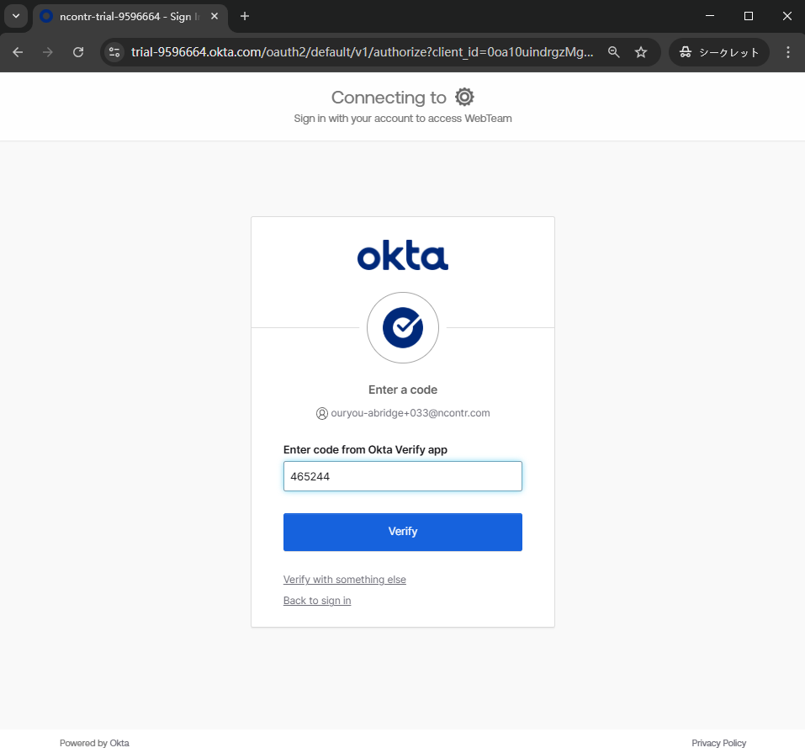
https://trial-9596664.okta.com/oauth2/default/v1/authorize?client_id=0oa10uindrgzMgaeP698&code_challenge=GQxwhASwkgmSVECt9Ubhe-ab7bYnXolSAug35JjUubs&code_challenge_method=S256&nonce=HYytOwIr29EMbesEBu0iK0lkyGt4lKhR0ZgejSDaOHgDp95d08EIcp4fvD77afnj&redirect_uri=http%3A%2F%2Flocalhost%3A5173%2Flogin%2Fcallback&response_type=code&state=lCl9FnqzXlBLMfKM4y3LhU6J8XsRchWjg3hTMft9NApszHKh8pJFJ0NCTzvp9UoH&scope=openid%20profile%20email%20offline_access

https://trial-9596664.okta.com/oauth2/default/v1/authorize?client_id=0oa10uindrgzMgaeP698&code_challenge=GQxwhASwkgmSVECt9Ubhe-ab7bYnXolSAug35JjUubs&code_challenge_method=S256&nonce=HYytOwIr29EMbesEBu0iK0lkyGt4lKhR0ZgejSDaOHgDp95d08EIcp4fvD77afnj&redirect_uri=http%3A%2F%2Flocalhost%3A5173%2Flogin%2Fcallback&response_type=code&state=lCl9FnqzXlBLMfKM4y3LhU6J8XsRchWjg3hTMft9NApszHKh8pJFJ0NCTzvp9UoH&scope=openid%20profile%20email%20offline_access

